Biombo clinico
BIOMBO CLINICO
 | MARCA
 | MODELO
 | MESES DE GARANTÍA
 | CANTIDAD | 5
 | Especificaciones técnicas | N° Pag. Catálogo | Cumple (Sí / No) | Exigencia | Observaciones
1 | Características Generales |  |  |  |  | Imagen referencial
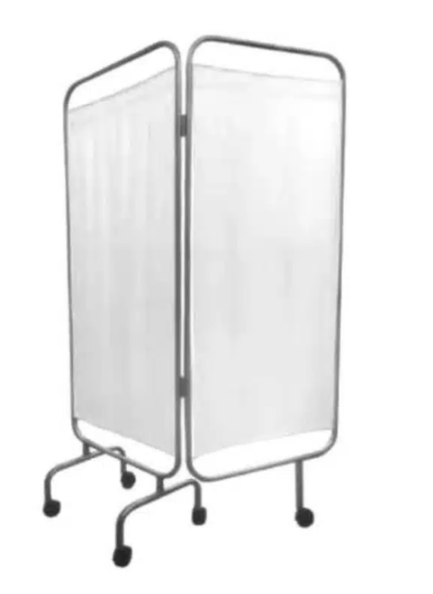
1.1 | 06 biombos clinicos rodables y plegables nuevos | 1 |  | Obligatorio
1.2 | Tela blanca, lavable, que impida ver a través de ella, mínimo 190 hilos por pulgada | 1 |  | Obligatorio
1.3 | Estructura externa (marco) de acero esmaltado, pintura electrostática | 1 |  | Obligatorio
1.4 | Al menos 5 ruedas, que soporten hasta 20 kilos cada una y de material resistente y sólido | 1 |  | Obligatorio
1.5 | De 02 cuerpos | 1 |  | Obligatorio
1.6 | Dimensiones aproximadas: alto 180 cm, ancho extendido 130 cm | 1 |  | Obligatorio
2 | Debe incluir
2.1 | Incluir todos los accesorios, componentes e insumos necesarios para el buen funcionamiento del equipamiento ofertado y de cada una de sus partes | 1 |  | Obligatorio
2.2 | Todo lo que contemple la presente adquisición, debe ser completamente nuevo y no debe ser remanufacturado | 1 |  | Obligatorio
2.3 | Garantía mínima de 12 meses | 1 |  | Obligatorio
2.4 | Incluir biombos ARMADOS e INSTALADOS | 1 |  | Obligatorio
2.5 | Si los biombos no vienen armados se debe considerar en la oferta la instalación posterior de todo el equiapmiento | 1 |  | Obligatorio
2.6 | Incluir ficha o catálogo que permita ver el equipamiento ofertado | 1 |  | Obligatorio

